Hoja1
Datos de la Edificación

Lugar:
Departamento San Marcos
Municipio San Marcos

Uso :
Apartamentos

Niveles:
4 Niveles

Altura de cada Nivel
3m

Valor Soporte Suelo
20T/m2

Desplante Minimo
1.20 m

Medidas Planta

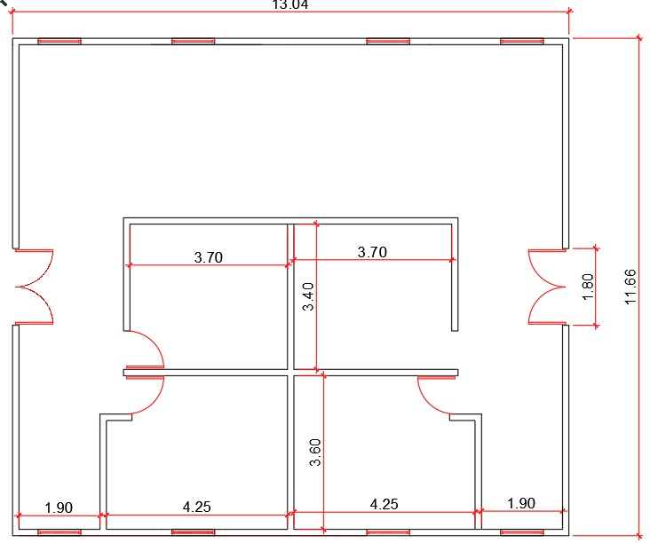

 | 3m

 | 3m

 | 3m

 | 3m

 | 1.40m

